ログイン方法
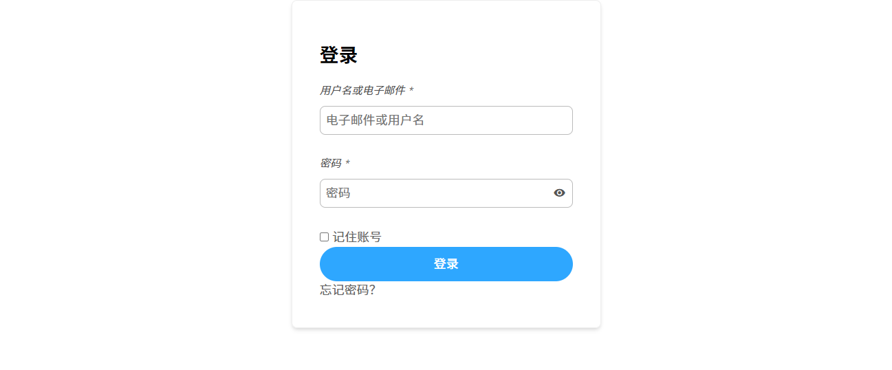
① | 输入网址192.168.1.177，请注意必须在UCL局域网下才能访问。
① | ウェブサイト「192.168.1.177」を入力するください、アクセスするには、UCL LAN に接続している必要があることに注意してください。
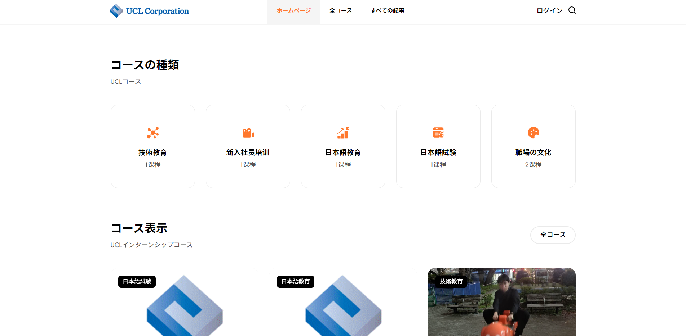

➁ | 输入账号和密码，点击登录
➁ | ごメールとパスワードを入力の後で、ログインボタンを押してください。

アプロード方法
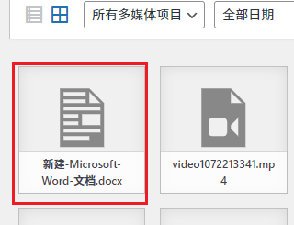
① | 点击左上角的W图标。
① | 左上隅の「W」アイコンをクリックします。
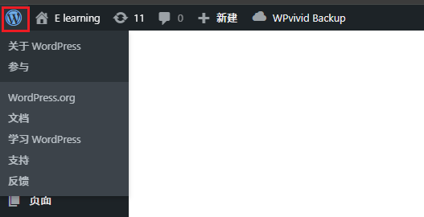

② | 点击【媒体】。
② | [メディア]をクリックします。
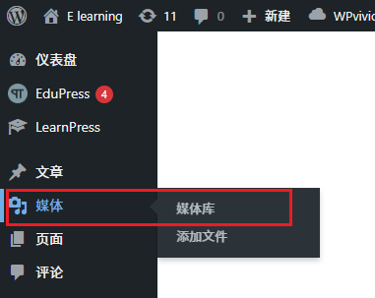

③ | 点击【添加文件】。
③ | ［ファイルの追加］をクリックします。
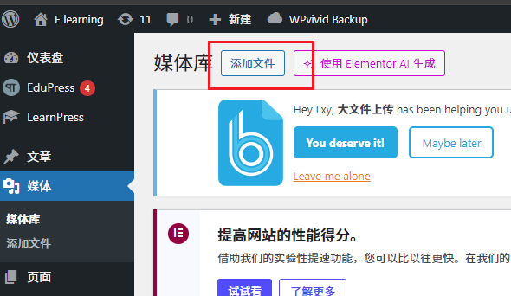

④ | 点击【选择文件】进行上传，或直接把文件拖动到这里。
④ | [ファイルを選択]をクリックしてアップロードするか、ファイルをここに直接ドラッグします。
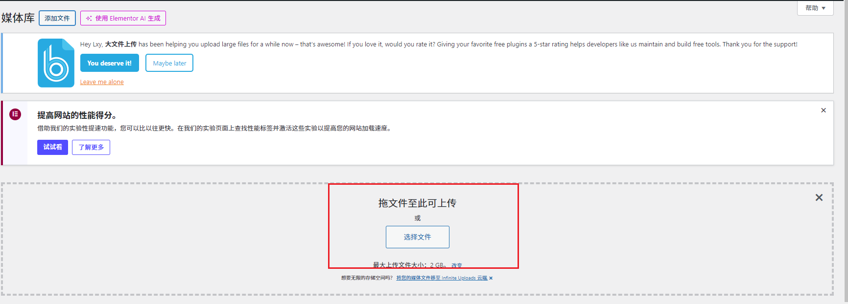

⑤ | 在下面能看到自己上传的文档。
⑤ | アップロードしたドキュメントは以下で確認できます。

コースの追加
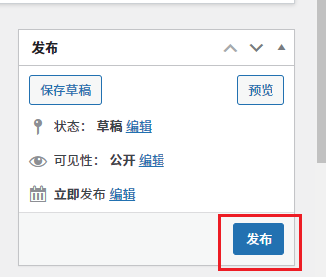
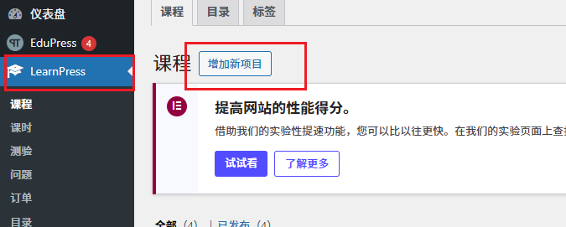
① | 点击【LearnPress】，点击【增加新项目】
① | 「LearnPress」ボタンを押して、「新ポロジェクト」を押します。

② | 在【1】处填写课程名，【2】处填写简介，【3】处选择课程分类，若要添加新分类，点击【4】添加
② | 【1】にはコース名を記入して、「２」には内容の簡潔さを記入して、「３」にはコースの種類を選んで、新しい種類に追加すれば、「４」にはボタンを押してください。
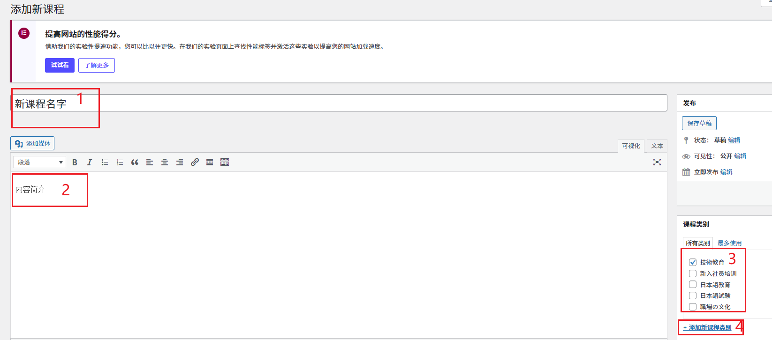

③ | 点击【发布】
③ | 「発表」ボタンを押します。

